Defectos
Código | Título | Fecha de reporte | Descripción / Detalle | Estado | Severidad | Versión/Fecha Implementación | Asignado | Informador
DJ-001 | TAS- Error de ortografía en mensaje de validación de cuenta Judicial | 2020-03-27 | Al intentar efectuar un depósito Judicial con una cuenta no válida, el sistema arroja el mensaje con errores de ortografía: "La cuena ingrereada no permite ingresar la operación seleccionada. Verifique sus datos y vuelva a interar". Pasos a ejecutar: 1- Tocar la pantalla de la TAS (Terminal de Autoservicio). 2 - Pulsar el botón "Depósitos". 3 - Pulsar el botón "Depósitos cuentas Judiciales". 4 - Pulsar el botón "Cuenta" 5 - En la pantalla "Cuenta Propia / Validación" ingresar un número de cuenta Judicial que no existe en el campo que permite caracteres numéricos utilizando los botones del "0" al "9". 6 - Pulsar el botón "ACEPTAR". Datos de pruebas: N° de cuenta no válida (220-000000-202) | 1- Nueva | Menor |  | Desarrollo - Analista Funcional - Líder QA | Noelia | 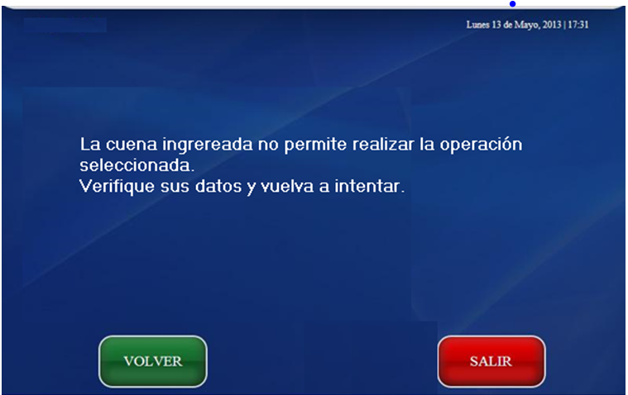

Resumen
Incidentes por Severidad
Bloqueo | 0
Mayor | 0
Menor | 1
Severidad | Estado | Cantidad | Total/Severidad
Bloqueo | 1- Nueva | 0 | 0
 | 2- Confirmada | 0
 | 3- Resuelta | 0
 | 4- Asignada | 0
 | 5- Cerrada | 0
Mayor | 1- Nueva | 0 | 0
 | 2- Confirmada | 0
 | 3- Resuelta | 0
 | 4- Asignada | 0
 | 5- Cerrada | 0
Menor | 1- Nueva | 1 | 1
 | 2- Confirmada | 0
 | 3- Resuelta | 0
 | 4- Asignada | 0
 | 5- Cerrada | 0
Incidentes por Estado
Total de incidencias |  | 1
Total de incidencias no solucionadas |  | 1

 | 1- Nueva | 1
 | 2- Confirmada | 0
 | 3- Resuelta | 0
 | 4- Asignada | 0
 | 5- Cerrada | 0

